2018_data
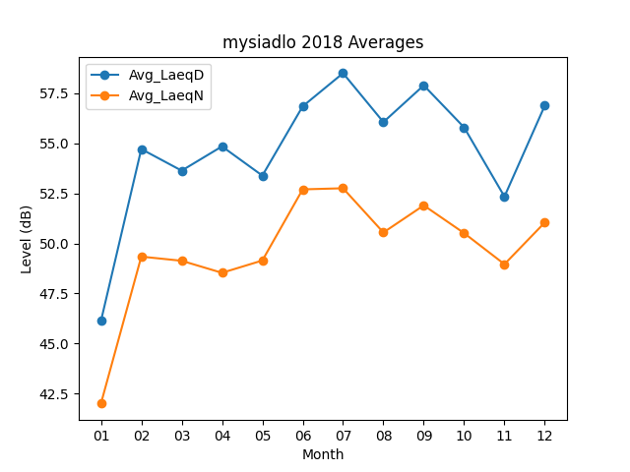
Month | Avg_LaeqD | Avg_LaeqN
01 | 46.119354839 | 41.996774194
02 | 54.714285714 | 49.339285714
03 | 53.635483871 | 49.132258065
04 | 54.846666667 | 48.53
05 | 53.387096774 | 49.14516129
06 | 56.85 | 52.7
07 | 58.506451613 | 52.75483871
08 | 56.061290323 | 50.54516129
09 | 57.896666667 | 51.9
10 | 55.796774194 | 50.512903226
11 | 52.34 | 48.96
12 | 56.887096774 | 51.04516129

